OCTUBRE 2025
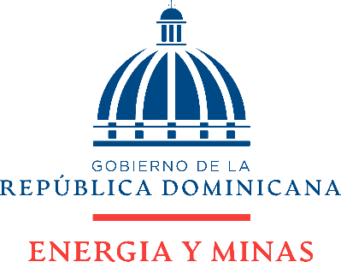

BALANCE GENERAL
AL 31 DE OCTUBRE DE 2025
VALORES RD$
ACTIVOS
Corrientes
Efectivo en Caja |  | 268,606.00
Efectivo en Banco |  | 37,022,290.98
Inventario de Bienes de Consumo |  | 9,158,910.73
Total Activos corrientes |  | 46,449,807.71

Activos no Corrientes
Mobiliario y Equipo de Oficina |  | 192,938,564.02
Equipo de Transporte |  | 141,979,790.79
Otros Activos |  | 37,684,372.15
Subt-Total |  | 372,602,726.96
Menos: Depreciación Acumulada |  | 159,204,484.30
Total Activos no Corrientes |  | 213,398,242.66

TOTAL ACTIVOS |  | 259,848,050.37

PASIVOS
Pasivos Corrientes
Cuentas por Pagar |  | 111,838,696.00
Total Pasivos Corrientes |  | 111,838,696.00

Pasivos no Corrientes |  | -

TOTAL PASIVO |  | 111,838,696.00
PATRIMONIO
Patrimonio |  | 148,009,354.37
TOTAL PATRIMONIO |  | 148,009,354.37

TOTAL PASIVOS Y PATRIMONIO |  | 259,848,050.37

Elaborado por: | Revisado por: | Aprobado por:

______________________________ | _____________________________ | ________________________________
Anderlyn Mendez | Mildred Rodriguez | Gloria Contreras
Contador | Encargada de Contabilidad | Directora Financiera

Notas:
1. Efectivo en caja en base a arqueos realizados a los fondos de la Institución.
2. Efectivo en banco conformado por los balances disponibles en las cuentas Nos. 3140000768 y 2400165429, extractos bancarios al corte del mes.
3. Saldo correspondiente al inventario existente a final del mes.
4. Activos no Corrientes conformados por el acumulado de los activos adquiridos menos la depreciación acumulada contenidos en el sistema de administracion de bienes, SIAB.
5. Cuentas por pagar en base a facturas recibidas, pendientes de pago.

